700
2026BRM223近畿200km桑名 BEGINING OF NEW ERA |  |  |  |  |  | 2026/2/23 7：00スタート 日出 6:30、日没 17:42
 |  |  |  | × | ←標識・案内看板等なし |  |  |  |  | ver.1.1.0
 | 形状 | 信号 | ポイント | 標識 | 現在地からの進行先 |  | 現在地までの |  | 備考 | PC間
 |  |  |  |  | 方角 | 道路 | 区間 | 合計
1 | ┬ |  | START : 桑名駅 東口付近 |  | 右折 | 市道 | - | 0.0 | CLOSE 7:30 装備チェック後、順次スタート。 | 0
2 | ┬ | S |  |  | 右折 | 市道 | 0.2 | 0.2
3 | ┤ |  |  | × | 直進 | 市道 | 0.9 | 1.1
4 | 十 |  |  | × | 左折 | 市道 | 1.4 | 2.5
5 | 十 | S | 町屋橋北詰S |  | 右折 | R1 | 0.1 | 2.6 | 町屋橋は歩道を使用することを強く推奨。
6 | 十 | S | 町屋橋南詰S |  | 右折 | K143 | 0.2 | 2.8
7 | ┤ |  |  | × | 左折 | 市道 | 0.1 | 2.9
8 | ├ | S | 西富田S |  | 右折 | 市道 | 4.7 | 7.6
9 | 十 | S | 西阿倉川南S |  | 左折 | 市道 | 4.3 | 11.9
10 | ┬ | S |  |  | 左折 | 市道 | 3.1 | 15.0 | 左手前に「三重県補聴器センター」
11 | 十 |  |  |  | 右折 | 市道 | 0.2 | 15.2 | 線路を渡り次の十字路を右折、その後旧東海道を道なりに
12 | 十 | S | 泊町北S |  | 左折 | 市道 | 2.6 | 17.8 | 右奥にすき家
13 | 十 | S | 日永五南S |  | 右折 | K44 | 0.1 | 17.9 | 左奥に「NISSAN」,右奥に「AOKI」
14 | 十 | S | 裁判所前S |  | 右折 | K103 | 7.8 | 25.7 | 左手前に「町田商店」,右手前に「ファミマ」
15 | 十 | S | 飯野寺家S |  | 左折 | K54 | 0.2 | 25.9 | 右手前に「HONDA」
16 | 十 |  |  |  | 右折 | 市道 | 1.5 | 27.4 | 左奥に「理容ツシマ」
17 | ┬ |  |  |  | 左折 | 市道 | 0.2 | 27.6 | 左奥に「うどん宮屋」
18 | 人 |  |  |  | 右折 | K645 | 6.6 | 34.2 | 右奥に「ミニストップ」、合流に注意。
19 | ┬ |  |  |  | 右折 | K645>市道 | 1.7 | 35.9 | 「おおそうはし」を渡り右折
20 | 削除
21 | 十 | S | 河芸交番前S |  | 右折 | R23 | 2.1 | 38.0 | 右奥に交番。以後、交通量多く走行注意。左折レーンを直進することが多いので下記の<注意>の図を要確認。
21a | 十 | S | 中道町S |  | 右折 | 市道 | 19.1 | 57.1 | 左奥に「BONJOUR」、右手前に「7-11」
21b | 十 |  |  |  | 左折 | 市道 | 0.1 | 57.2
21c | 十 |  |  |  | 左折 | K580 | 0.8 | 58.0
21d | 十 |  |  |  | 右折 | K580 | 0.1 | 58.1 | 右手前に「ラーメン横綱」
22 | 十 | S | 櫛田橋南詰S |  | 左折 | R23 | 10.8 | 68.9 | 「櫛田橋」を左折しK428号線方面に
23 | ├ |  |  |  | 左折 | K428 | 2.1 | 71.0
24 | 十 | S | 斎宮歴史博物館前 |  | 右折 | K707 | 0.6 | 71.6 | 左手前に「斎宮歴史博物館」
25 | 十 |  | PhotoControl-1 歴史の道 |  | 右側 (右折) | 市道(歴史の道) | 0.4 | 72.0 | 「史跡斎宮跡」の道案内看板を撮影しフィニッシュ受付でスタッフへ提示。右折方向へ。
26 | ┬ |  |  |  | 左折 | 市道 | 0.7 | 72.7 | 線路を渡り突当りを左折
27 | ┬ | S | 明野S |  | 右折 | K428 | 5.2 | 77.9 | 青看板「5km伊勢→ ←大淀5km」
28 | ┬ | S |  |  | 右折 | K428 | 2.6 | 80.5 | 青看板「国道23号⇔伊勢度会」
29 | ┤ |  |  |  | 左折 | K428 | 0.3 | 80.8 | 「宮川橋」へ,歩道を渡ることを推奨
30 | ┬ |  |  |  | 左折 | 市道(伊勢街道) | 1.4 | 82.2 | 道なりに沿って
31 | ┬ |  |  |  | 左折 | K37>K32 | 2.0 | 84.2
32 | 十 | S | 宇治浦田町S |  | 右折 | R23 | 3.1 | 87.3
33 | ┤ |  | PhotoControl-2 伊勢神宮(内宮) |  | 左側 (直進) | K12>R23 | 0.8 | 88.1 | 「伊勢神宮内宮の鳥居」など当地を訪問した証拠写真を撮影してフィニッシュ受付にてスタッフへ提示。ロータリーを直進。
34 | ┬ |  |  |  | 右折 | R23 | 0.1 | 88.2
35 | 十 | S | 宇治浦田町S |  | 左折 | K32 | 0.8 | 89.0
36 | ├ |  |  |  | 右折 | K32 | 3.0 | 92.0 | 道なりに右
37 | Y | S | 度会橋西詰S |  | 左折 | K32>K37 | 3.1 | 95.1 | ガススタを左手に左斜めに道に
38 | ┬ |  |  |  | 左折 | 市道 | 4.9 | 100.0 | 正面に「日本100名城」の看板
39 | 十 |  |  |  | 右折 | K530 | 0.5 | 100.5 | 「たまるおおはし」手前を右折
40 | 十 |  |  | × | 左折 | 市道 | 7.0 | 107.5
41 | 十 |  |  |  | 右折 | K708 | 0.3 | 107.8 | 左手前に「クリスタルタウン多気町役場」の看板
42 | 十 | S | 相可1区S |  | 右折 | 市道 | 0.8 | 108.6 | 左手前に「ローソン」,左奥に「ミニストップ」
43 | 十 | S | 八太町北S |  | 左折 | R42 | 3.8 | 112.4 | 左手前に「ガススタ」
44 | ┬ | S | 桂瀬町S |  | 右折 | K59 | 5.1 | 117.5
45 | ┤ | S | 丹生寺町S |  | 左折 | K59 | 0.8 | 118.3
46 |  |  | PC1 ミニストップ松坂丹生寺町店 |  | 左側 (直進) | K59 | 0.2 | 118.5 | OPEN 10:28、CLOSE 14:52 レシートを取得して打刻時間をブルベカードに記入。 | 118.5

DNFされる場合は、必ず御連絡下さい！

 | ≪参考画像≫
 | <注意> 左折専用レーンの渡り方 |  |  |  | Photo Control-1 |  |  |  | Photo Control-2
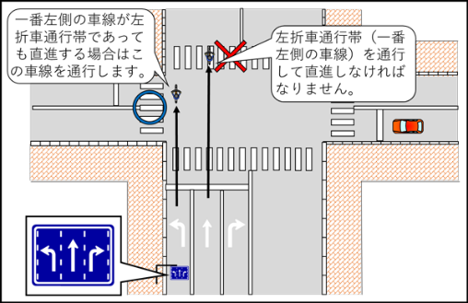
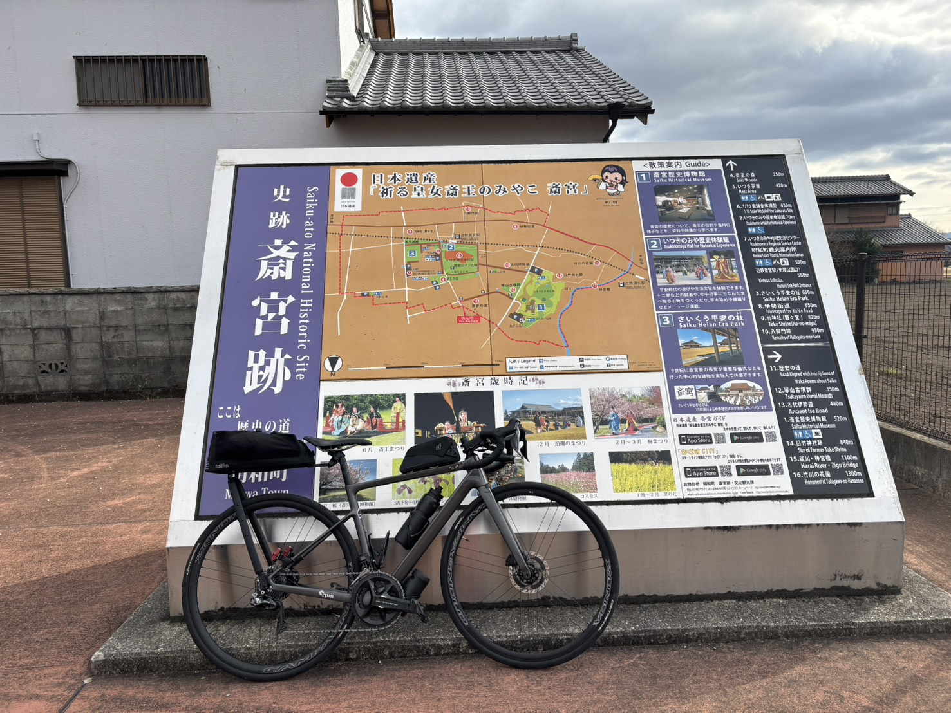
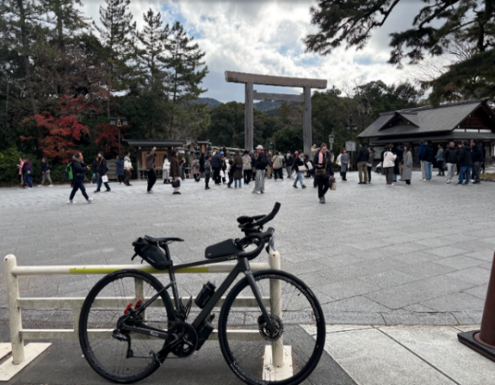

2026BRM223近畿200km桑名 BEGINING OF NEW ERA |  |  |  |  |  | 2026/2/23 7：00スタート 日出 6:30、日没 17:42
 |  |  |  | × | ←標識・案内看板等なし |  |  |  |  | ver.1.1.0
 | 形状 | 信号 | ポイント | 標識 | 現在地からの進行先 |  | 現在地までの |  | 備考 | PC間
 |  |  |  |  | 方角 | 道路 | 区間 | 合計
47 | 十 | S | 宮古西S |  | 左折 | K59>K58 | 11.8 | 130.3
48 | ├ | S |  |  | 右折 | K58 | 3.6 | 133.9 | 右手前に「川合高岡駅」
49 | ┬ |  |  |  | 左折 | 市道 | 0.1 | 134.0
50 | 十 | S |  |  | 右折 | K15 | 0.3 | 134.3 | 左手前に「セブンイレブン」
51 | 十 |  |  |  | 右折 | 市道 | 0.3 | 134.6 | 線路を渡る
52 | 十 | S | PC2 ファミリーマート榊原温泉口店S |  | 右折 | 市道>K503>市道 | 6.5 | 141.1 | OPEN 11:09、CLOSE 16:24 レシートを取得して打刻時間をブルベカードに記入。 | 22.6
53 | 十 | S |  |  | 右折 | 市道 (広域農道グリーンロード) | 9.2 | 150.3
54 | 十 | S | 津市役所安濃支所東S |  | 左折 | K653 | 2.0 | 152.3 | 左奥に「ファミマ」
55 | ┬ | S | 中ノ橋南S |  | 左折 | K649 | 8.1 | 160.4 | 中ノ橋を渡り右折
56 | 十 | S | 中ノ橋北詰S |  | 右折 | K649 | 0.4 | 160.8
57 | 十 |  |  |  | 左折 | K648 | 1.2 | 162.0
58 | ┬ |  |  |  | 左折 | 市道 | 1.2 | 163.2
59 | ├ |  |  |  | 右折 | K54 | 0.0 | 163.2
60 | 十 | S | 西之城戸S |  | 右折 | 市道 | 2.1 | 165.3
61 | 十 | S | 国府町東S |  | 左折 | 市道 | 2.1 | 167.4
62 | 十 | S | 汲川原橋南詰S |  | 右折 | 市道 | 2.6 | 170.0 | 左手前に「ガススタ」
63 | 十 | S | 羽山二丁目S |  | 左折 | K54 | 0.2 | 170.2 | 右奥に「HONDA」
64 | ┬ |  |  |  | 右折 | 市道 | 0.1 | 170.3
65 | 十 | S | 木田橋南詰S |  | 左折 | 市道 | 5.6 | 175.9 | 木田橋を渡る
66 | Y | S | 木田町S |  | 左折 | K8 | 0.5 | 176.4
67 | 十 | S | 国分町南S |  | 右折 | 市道 | 0.5 | 176.9
68 | ┬ |  |  |  | 右折 | 市道>K8 | 2.7 | 179.6 | 堤防沿いを走る
69 | 十 | S | 貝家橋南詰S |  | 左折 | K407 | 0.3 | 179.9 | 貝家橋を渡る
70 | 十 |  |  | × | 右折 | K630 | 1.0 | 180.9
71 | ┬ | S | 波木町S |  | 右折 | 市道 | 0.6 | 181.5
72 | 十 | S | 南部広陵公園前S |  | 左折 | K44 | 0.5 | 182.0 | 左奥に「南部広陵公園」,左手前に「YAMAHA」 以降交通量増加、走行注意。
73 | ┬ | S |  |  | 右折 | 市道 | 1.6 | 183.6 | 右手前に「au」<正面に「虹橋食堂」
74 | 十 | S |  |  | 左折 | 市道 | 0.8 | 184.4 | 左手前「パン屋」
75 | 十 | S | 西伊倉S |  | 右折 | 市道 | 2.8 | 187.2 | 右手前に「DCM」
76 | 十 | S | 西浦二丁目S |  | 左折 | 市道 | 1.1 | 188.3 | 右奥に「カメラのキタムラ」 ここから往路のルートに復帰
77 | 十 | S | 西阿倉川南S |  | 右折 | R1 | 1.9 | 190.2 | 交差点「 西阿倉川南S 」
78 | ┬ | S | 西富田S |  | 左折 | K143 | 4.2 | 194.4 | 交差点「 西富田S 」
79 | ┬ |  |  |  | 右折 | 市道 | 4.7 | 199.1
80 | 十 | S | 町屋橋南詰S |  | 左折 | 市道 | 0.1 | 199.2
81 | 十 | S | 町屋橋北詰S |  | 左折 | 市道 | 0.3 | 199.5
82 | ├ |  |  |  | 右折 | 市道 | 2.2 | 201.7
83 | ┤ | S |  |  | 左折 | 市道 | 0.2 | 201.9 | 左手前 ローソン
84 | ┬ | S | 有楽町S |  | 右折 | 市道 | 0.4 | 202.3
85 | 十 |  |  |  | 左折 | 市道 | 0.4 | 202.7 | 左奥に「RAPOL」
86 | ┤ |  | FINISH : THE KARI ROOM |  | 右側 | 市道 | 0.1 | 202.8 | OPEN 12:53、CLOSE 20:30 (会場は15:00開場予定) 駐輪場に止め、受付へ入室。ブルべカードに必要事項を記入してスタッフへ提出。 | 61.7

DNFされる場合は、必ず御連絡下さい！

